Sheet1
NodeJS和Mongoose前后端流程图（bootstrap）

Mongoose是封装了MongoDB的操作的一个对象模型库

前端页面和前端JS文件
后端nodejs接收前端发起ajax的数据信息
数据库(mongodb)的mongoose

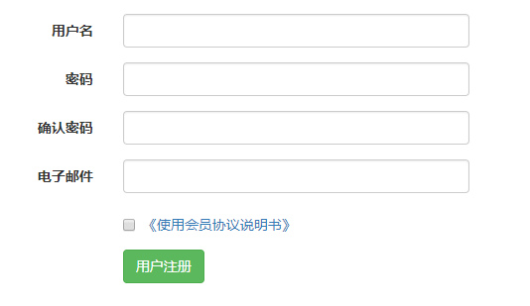
前端页面在对应的JS文件下,使用bootstrap表单验证功能发起ajax请求到nodejs服务器路由内
一般步骤
1.引入mongoose模块
var mongoose=require('mongoose');
2.mongoose和数据库进行链接
mongoose.connect("mongodb://172.20.10.4:27017/P2P",(err)=>{
});
3.设计数据库的骨架(类似于mysql中的建表语句)
var userSchema=new mongoose.Schema({
username: String,
pwd: String,
});
4.得到骨架模型(参数1：集合名,参数2:骨架名,参数3:别名)
var userModel=mongoose.model('users',userSchema,'users');
5.接收前端传来的值
router.post('/join',function(req,res){
//5-1、 获得接收的数据（这里必须使用req，res，不能颠倒位置）
var username=req.body.username;
6.实例化模型(给定义好的骨架分配从前端传来的值)
var userInstance=new userModel({
username: username,
});
7.调用save方法进行保存
userInstance.save((err)=>{
//7-1、返回数据给前端
if(err){
console.log(err.message);
res.json({"isSuccess":false,"msg":"接收数据成功但未写入数据库NO!"+err.message})
}else{
res.json({"isSuccess":true,"msg":"接收数据成功并已写入数据库YES!"})
}
})
一、定义

通过nodejs路由内部编写mongoose语句进行保存，写入数据库

AJAX请求

bootstrap表单验证发起ajax请求方法

//表单前端验证成功后发起AJAX请求到后台
.on('success.form.bv', function(e) {
// 因为是发起AJAX请求，所以阻止默认提交表单
e.preventDefault();
// 获取表单示例
var $form = $(e.target);
// 获取验证插件的示例
var bv = $form.data('bootstrapValidator');
// 发起AJAX请求提交数据到后台
/*
$.post(url,data,successCB,dataType)
url 必需。规定把请求发送到哪个 URL。
data 可选。映射或字符串值。规定连同请求发送到服务器的数据。
successCB(data, textStatus, jqXHR) 可选。请求成功时执行的回调函数。
dataType
可选。规定预期的服务器响应的数据类型。（xml、json、script 或 html）。
*/
var regUrl="/users/login"; //提交的网址(对应的nodejs后端路由地址)
var postData=$form.serialize(); //批量接收表单的值并完成拼接
//因为有密码，从安全角度考虑使用post请求
$.post(regUrl, postData, function(result) {
console.log("接收到的数据",result);
}, 'json');(POST方式传输数据的一般语法)
});

前端页面
后端页面

一、前端页面加载时自动使用ajax发请求去后台的路由请求数据
发送ajax，$.get方式请求数据
二、前端定义模板，在前端页面上引入artTemplate文件，并使用插值表达式，循环
{{each 接收到的数据 as v i}}
<td>{{v.接收到的具体键名}}</td>
{{/each}}
三、模板语法渲染模板(如果没有JSON格式，需要自己架构一个JSON对象，用于后面渲染模板)
语法：template('模板名称(script标签的模板名称)',JSON格式下的数据)
一、后端接收前端发来的get请求，通过 模型.find({查询条件},function(err,list){判断之后res.json(list)})

分页的实现思路

一、了解分页需要准备的条件
①当前页：currentPage(点击的页码)
②每页数据数量:pageSize
③总的记录数:recordCount(数据库中存储的条数)
④总页数：总的记录数/每页显示数据数量Math.ceil(recordCount/pageSize)
⑤数据的开始位置:start=(currentPage-1)*pageSize
⑥数据的结束位置:end=start+pageSize
二、插件分页的实现步骤(JqueryPagination插件前端发送ajax请求但是后台没有对应路由接收数据：pageIndex和pageSize)
前端url请求后台路由内数据，以json格式返回
三、后台查询时，在接收到的前端发来的get请求时①需要全表查询所有数据
①模型.find({},function(err,data){
if(!err){
var listJson={
"total": list.length,//总的数据数
"list": []
};
})；
②获取前端发来的get请求需要查询的含条件数据
var pageIndex=req.query.pageIndex;
var pageSize=req.query.pageSize;

